objednávka
 |  | Záväzná objednávka MOL Group GIFT kariet

Názov spoločnosti:
Zák. číslo (SAP kód):
IČO:
Fakturačná adresa:

Kontakt: (meno a priezvisko)
(tel, e-mail)
Spôsob doručenia kariet: |  | poštou
 |  |  |  |  |  |  |  |  |  |  | Motorové palivá | Služby | Oleje a mazivá | Autopotreby | Ostatný tovar
Požadujeme darčekové obaly ku GIFT kartám: |  | nie
Adresa pre doručenie kariet poštou: |  |  |  |  |  |  |  |  |  |  | 0 | 0 | 0 | 0 | 0
 |  |  |  |  |  |  |  |  |  |  |  | 1 | N | 1 | 1
 |  |  |  |  |  |  |  |  |  |  | 4 |  |  |  |  | Zdroj pre výberové pole poštou/osobne
Počet kariet | Požadovaný nápis na kartu |  | Nápis na karte bez diakritiky | Tovarový kód |  |  |  |  | Nominálna hodnota v EUR |  | 7 | ®
 |  |  |  | Motorové palivá | Služby | Oleje a mazivá | Auto- potreby a autokoz- metika | Ostatný tovar |  | TOVAROVÝ KÓD | 9
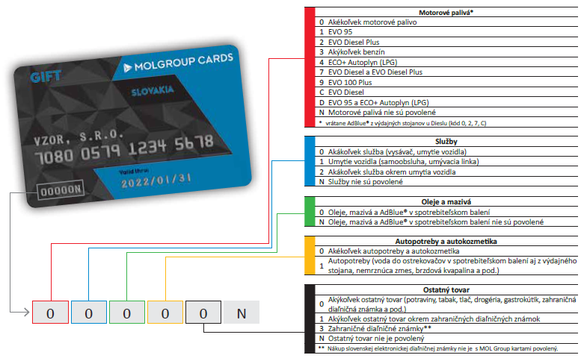
 |  |  |  |  |  |  |  |  |  |  | C
 |  |  |  |  |  |  |  |  |  |  | D
 |  |  |  |  |  |  |  |  |  |  | N

Celkom | Minimálna hodnota celej objednávky je 100 €. |  |  |  |  |  |  |  | - €

Vyplnenú objednávku pošlite emailom na palivovekarty@slovnaft.sk, v prípade otázok kontaktujte svojho obchodného zástupcu spoločnosti SLOVNAFT, a.s. alebo Biznis linku 0800 111 811.

